راهنما
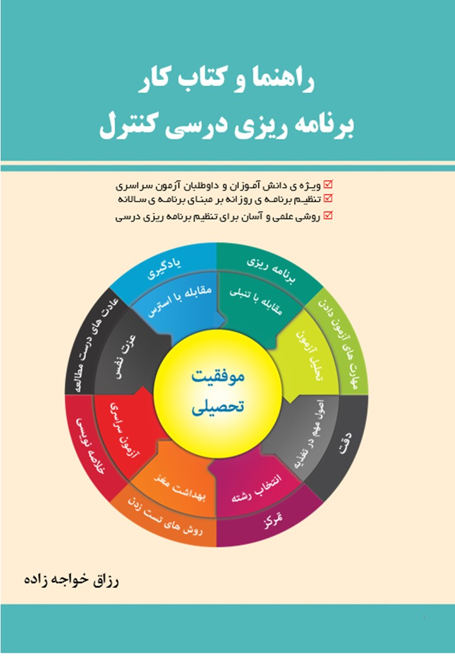
راهنمای تنطیم برنامه هفتگی ساعتی (مشخص نمودن سهم هر درس در هفته و توزیع آن)
این فایل ضمیمه ی «راهنما و کتاب کار برنامه ریزی درسی کنترل» می باشد. موفق باشید. رزاق خواجه زاده
ا- در یکی از شیت های آبی رنگ در پایین صفحه زیرگروه خود را انتخاب کنید.
برای مثال کسی که می خواهد در رشته پزشکی ادامه تحصیل دهد باید زیرگروه 1 را انتخاب نماید.
2- وقت مفید خود را در هر روز در ردیف دو بنویسید (1 یعنی یک ساعت 25. یعنی ربع 5. یعنی نیم و 75. یعنی سه ربع ساعت)
جمع ساعت مطالعه ی هفتگی شما در سلول i2 خانه قرمز رنگ در ردیف دو نشان داده می شود.
3- در ستون L بر اساس میزان تاثیر درس ها در آزمون سراسری سهم هر درس در هفته نمایش داده می شود.
4- در ستونK سهم هر درس را متناسب با توانایی و نیاز خودتان شخصی سازی کنید.(اعداد هم گرد کنید)
5- سپس سهم هر درس را در طول هفته توزیع (تقسیم) کنید. در ابتدا سهم درس هر روز همان روز و بعد ...
6- در ستون I میزان ساعتی که از سهم هر درس توزیع کرده اید نمایش داده می شود.
7-در ردیف دوازده ساعت مفید هر روز کنترل می شود که بیشتر یا کمتر اختصاص ندهید. (وقتی صفر باشد یعنی به اندازه است)
8- بر این مبنا به طور روزانه بر اساس برنامه سالانه (راهبردی) موسسه و همراه با معلم جزییات برنامه خود را بنویسید.
برای مشاهده فیلم آموزش برنامه ریزی به صفحه زیر در سایت شخصی نویسنده مراجعه نمایید.
http://eqiq.ir/index.php?option=com_content&view=article&id=78:filmbarnamehrizi&catid=15&Itemid=109 | www.eqiq.ir

